Hoja1
Presupuesto de Hardware

Articulo | Caracteristicas | Precio | Unidad | Total
Computadora HP Pavilion P7-1180LA - Core i7 - 8GB - 2TB - Win 7 Home Premium | Tarjeta de Vídeo: AMD Radeon HD 6450 Modelo del procesador: i7-2600 Tipo: 64 bits Dimensiones (Ancho x Profundidad x Altura): 410 x 175 x 388 mm Peso: 9.44 kg Software incluido: Norton Internet Security 2012\nHP Support Assistant\nHP Setup Manager\nHP LinkUp\nHP Magic Desktop | $6,500.00 | 30 | $195,000.00 | 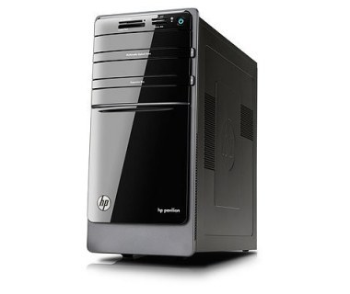

Articulo | Caracteristicas | Precio | Unidad | Total
Monitor Stylos STPMOT2B LED 19.5", HD, Widescreen, VGA, Negro | Diagonal de la pantalla: 49.5 cm (19.5") Tipo HD: HD+ Resolución: 1600 x 900 Pixeles Tiempo de respuesta: 5 ms Velocidad de actualización: 60 Hz Color del producto: Negro | $1,529.00 | 30 | $45,870.00 | 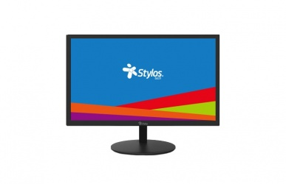

Articulo | Caracteristicas | Precio | Unidad | Total
MOUSE ALÁMBRICO HP QY777AA CONEXION PUERTO USB COLOR NEGRO | NO. DE TECLAS/BOTONES: DOS BOTONES PRINCIPALES Y UNA RUEDA DESPLAZABLE INTERACTIVA ... INTERFAZ: USB (BUS DE CONEXIÓN EN SERIE UNIVERSAL) ... MARCA: HP TECNOLOGÍA: MOUSE ÓPTICO ALÁMBRICO | $164.00 | 30 | $4,920.00 | 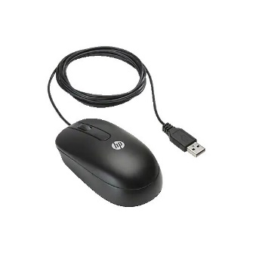

 | Total de presupuesto de hardware | $245,790.00

